BOM_PCB_MX1.25_20250318_2025-05
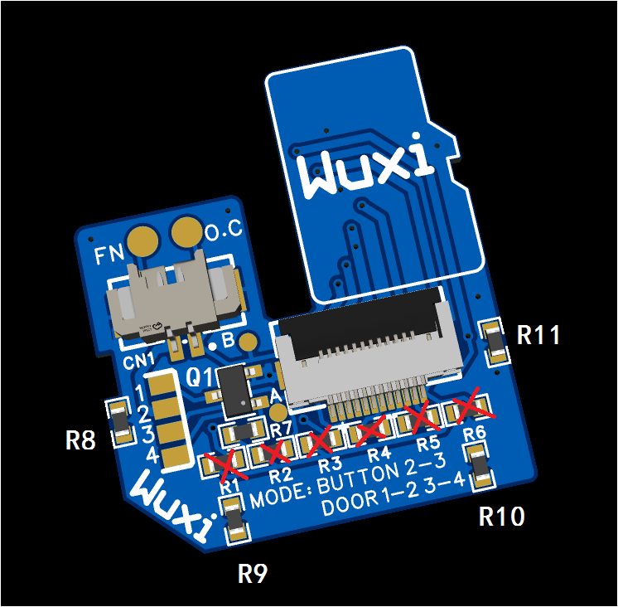
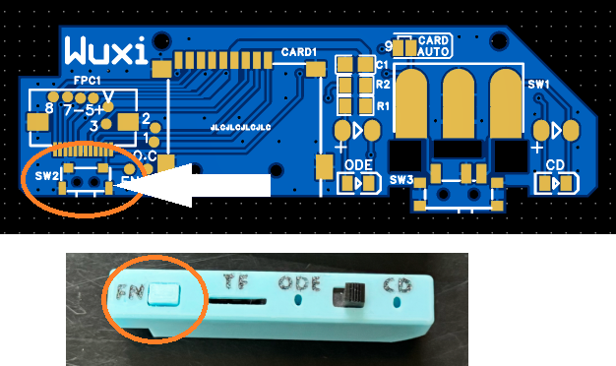
No. | Quantity | Comment | Designator | Footprint | Value | Manufacturer Part | Manufacturer | Supplier Part | Supplier
1 | 1 | WAFER-MX1.25-2PWB | CN1 | CONN-SMD_2P-P1.25_XUNPU_WAFER-MX1.25-2PWB |  | WAFER-MX1.25-2PWB | XUNPU(讯普) | C3029359 | LCSC
2 | 1 | AFC01-S12FCA-00 | FPC1 | FPC-SMD_AFC01-S12FCA-00 |  | AFC01-S12FCA-00 | JS(钜硕电子) | C262661 | LCSC
3 | 1 | S9014 | Q1 | SOT-23-3_L2.9-W1.6-P1.90-LS2.8-BR |  | S9014 | TWGMC(台湾迪嘉) | C727140 | LCSC
4 | 11 | 10kΩ | R8,R9,R10,R11,R1,R2,R3,R4,R5,R6,R7 | R0603 | 10kΩ | 0603WAF1002T5E | UNI-ROYAL(厚声) | C25804 | LCSC

PCB厚度1mm
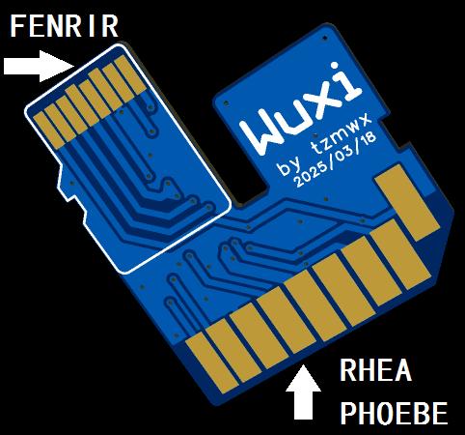

R1-R6不使用（用于功能调试，此6颗电阻仅用于专业人员调整TF卡兼容性，零售版本不应该存在。）
R8-R11仅用于增加厚度以适合RHEA/PHOEBE的SD卡槽，如果你是个人自制仅用于fenrir，可以不使用
MODE跳线：此跳线设定了SW2的功能
BUTTON模式适用于RHEA/PHOEBE,此时FN焊盘需要连接到RHEA/PHOEBE的按钮开关
DOOR模式模拟了CD舱盖的开关，适用于部分FENRIR，但由于FENRIR只做了硬件的保留，软件目前并没有启用该功能，现在将不起作用，需要作者CED增加
商家的出厂设置可定义在DOOR模式，RHEA/PHOEBE可兼容此模式

